Sheet1
VIETNAM VANDA COMPANY LIMITED
Add: No 15 LK6B- C17, Mo Lao urban area, Ha Dong Ward, Hanoi City, Vietnam.
Phone: 0974.014.329 / 0888933699
QUOTATION
Khách Hàng: CÔNG TY TNHH MOONPO DEVELOPMENT VIỆT NAM Người liên hệ: Mr.Hoàng Địa chỉ: Lô CN-01, Khu công nghiệp Đồng Văn IV, Xã Kim Thanh, Tỉnh Ninh Bình, Việt Nam |  |  | Hà Nội, ngày 01/07/2025 Người lập báo giá: Ms Trà My Email: vanda01@vandavn.com

No. | Vietnamese Name/ Tên tiếng việt | Spec/ Thông tin sản phẩm | Unit price/ Đơn giá | Unit/ ĐVT | Quality/ Số lượng | Total/ Tổng tiền | Maker/ Nhà sản xuất | Remark/ Ghi chú
2 | Relay SRD-12VDC-SL-C |  | 12,000 | pcs | 20 | 240,000 | Trung Quốc | Hàng sẵn | YES
3 | Lưới nhựa mủ Màu Đen làm chuồng trại chăn nuôi chất lượng BÁN THEO M | 50cm x 1m | 75,000 | m | 5 | 375,000 | Việt Nam | Hàng sẵn | YES
4 | Kẹp đẩy ngang GH 305EM |  | 165,000 | pcs | 5 | 825,000 | Trung Quốc | Hàng sẵn | YES
6 | Ốc M2x6mm | 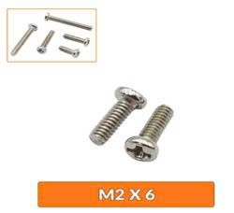 | 900 | pcs | 200 | 180,000 | Trung Quốc | Hàng sẵn | YES
7 | GX16-2P ĐỰC | 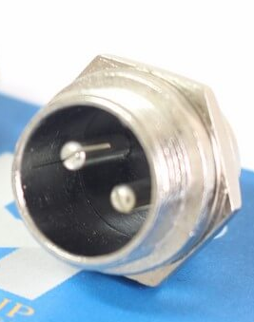 | 6,200 | pcs | 100 | 620,000 | Trung Quốc | 2-3 tuần | YES
8 | Phụ kiện máy đo lực súng HP-50 loại A |  | 680,000 | pcs | 2 | 1,360,000 | Trung Quốc | 2-3 tuần | YES
9 | Hộp Nhựa ABS Kích Thước 115x90x55mm (Chống Nước IP65) |  | 65,000 | box | 10 | 650,000 | Trung Quốc | 2-3 tuần | YES
10 | Đầu Jack Bắp Chuối 910MR 4mm Đực – Đen- Đỏ | 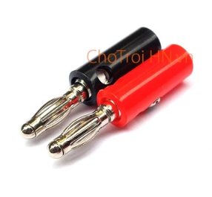 | 10,000 | pair | 50 | 500,000 | Trung Quốc | 2-3 tuần | YES
12 | Ống dẫn thiếc máy hàn tự động Quick 376 |  | 380,000 | pcs | 5 | 1,900,000 | Trung Quốc | 2-3 tuần | YES
13 | Đầu kết nối BNC cái | 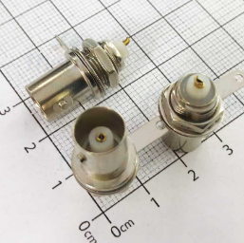 | 10,000 | pcs | 5 | 50,000 | Trung Quốc | 2-3 tuần | YES
14 | Ống Gen thủy tinh cách điện, chịu nhiệt cao. Chống cháy – Phi 3 |  | 12,000 | m | 20 | 240,000 | Trung Quốc | Hàng sẵn
15 | Dây cấp nguồn DC đầu đực, cỡ jack 5525, dây 22 AWG, chiều dài 15cm. |  | 6,000 | pcs | 20 | 120,000 | Trung Quốc | Hàng sẵn | YES
16 | Bi 3 mm (1kg) |  | 195,000 | kg | 1 | 195,000 | Trung Quốc | Hàng sẵn | YES
19 | Máy dập gạt tay mini | 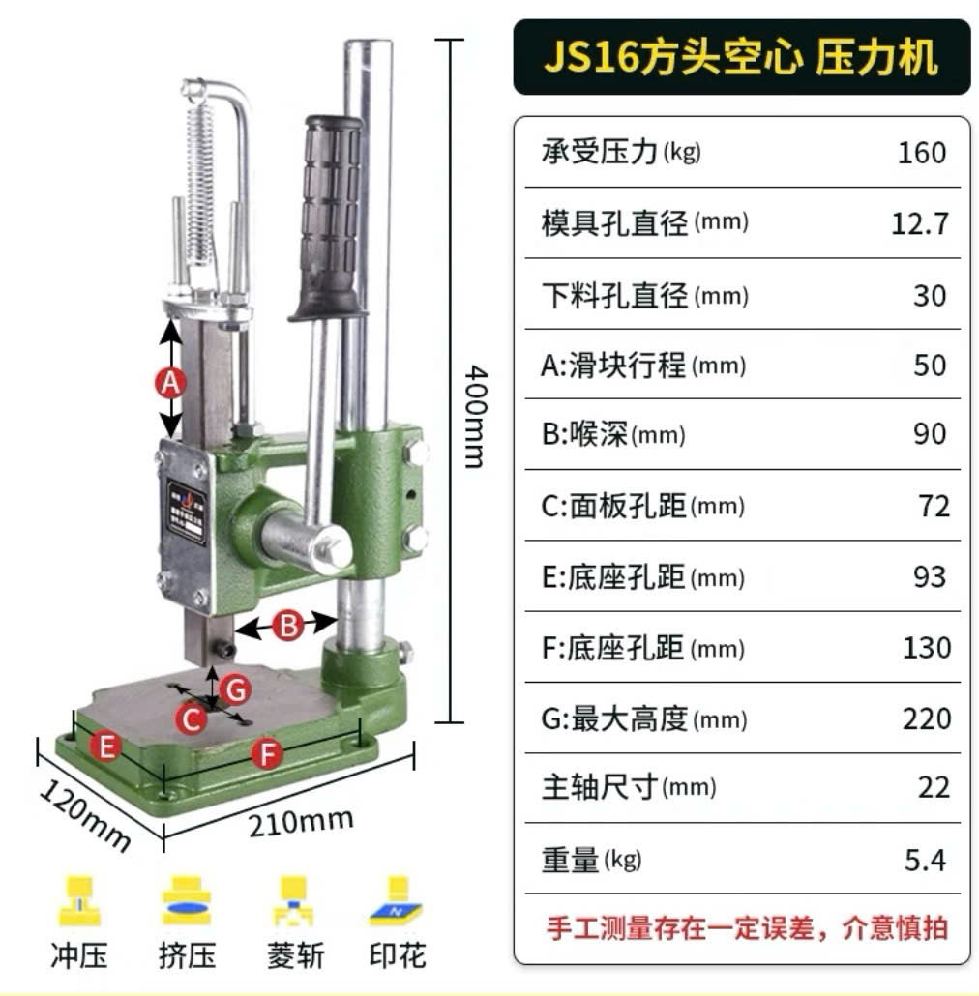 | 690,000 | pcs | 2 | 1,380,000 | Trung Quốc | 2-3 tuần | YES
20 | Nguồn 24V, 2.5A | DC 24V 2.5A 60W JC24025 | 280,000 | pcs | 1 | 280,000 | Trung Quốc | 2-3 tuần | YES
22 | Tua vít 4 cạnh(nhỏ) |  | 18,000 | PCS | 5 | 90,000 | Trung Quốc | Hàng sẵn | YES
23 | Tua vít 2 cạnh(nhỏ) |  | 18,000 | PCS | 5 | 90,000 | Trung Quốc | Hàng sẵn | YES
25 | Ống khí Ø4 mm |  | 3,500 | m | 100 | 350,000 | Hàn Quốc | Hàng sẵn | YES
26 | Mỡ bảo dưỡng AFJ | 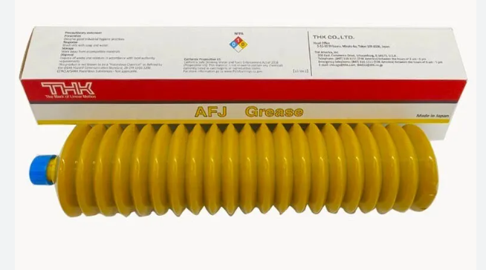 400g | 1,980,000 | PCS | 4 | 7,920,000 | THK | 2-3 tuần | YES
27 | Vòng bi 6200LLU/2A |  | 108,000 | PCS | 5 | 540,000 | NTN | Hàng sẵn | YES
28 | Vòng bi 6201LLU/2AS |  | 115,000 | PCS | 5 | 575,000 | NTN | Hàng sẵn | YES
29 | Nhiệt kế đo nhiệt độ, Độ ẩm HTC-1, kèm hiệu chuẩn |  | 965,000 | PCS | 2 | 1,930,000 | Total Meter | 2-3 tuần | YES
30 | Công tắc hành trình SS-5 Micro Switch |  | 23,000 | pcs | 50 | 1,150,000 | Trung Quốc | 2-3 tuần | YES
31 | Bộ điều khiển nhiệt độ | REX C100FK02 M*DA | 290,000 | pcs | 5 | 1,450,000 | Trung Quốc | Hàng sẵn | YES
32 | Dây đo đồng hồ vạn năng | 20A 1000V | 68,000 | pair | 5 | 340,000 | Trung Quốc | Hàng sẵn | YES
Ghi chú:
1. Đơn vị tiền tệ: VND (chưa bao gồm thuế VAT)
2. Điều khoản thanh toán: thanh toán 30 ngày sau khi xuất hóa đơn (tiền mặt hoặc chuyển khoản)
3. Thời gian giao hàng: 3-5 ngày đối với mặt hàng có sẵn. Đối với hàng đặt dự kiến giao 2-4 tuần kể từ ngày có nhận PO.
4. Địa điểm giao hàng: Hà Nam
5. Điều kiện bảo hành: - Chỉ bảo hành các sản phẩm có tem dán trên sản phẩm. Không BH đối với SP có lỗi do người sử dụng (ngập nước, chập, cháy,hoen gỉ, móp méo,..) - Nếu không có hàng đổi trả BH sẽ đổi sang SP tương đương theo thỏa thuận. Hoặc nhập lại với giá trị ban đầu trừ đi khấu hao đã sử dụng - Thời gian nhận trả bảo hành từ chiều thứ 2-6 hàng tuần - Quy định đổi trả trong vòng 7 ngày
6. Báo giá có hiệu lực trong vòng 15 ngày kể từ ngày báo giá. Trong trường hợp có thay đổi về giá, công ty VANDA sẽ gửi đề nghị báo giá mới cho Quý khách hàng. Trân trọng!

